상품제안서
몽크로스 고속 무선 충전 마우스패드 M1 | 상품코드: S00210

 |  |  |  |  |  |  | 02-713-8555 | www.synergygift.co.kr
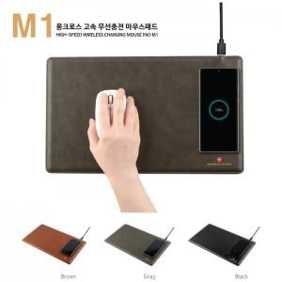 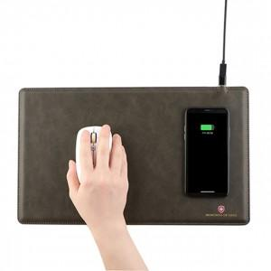 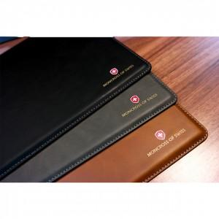

【상세/제작정보】 | <p>기본사이즈 85mx40mm 컬러인쇄 포함&nbsp;</p>

【인쇄/포장옵션】 | 레이저, 풀칼라 / 포장지포장

【공급단가】 | 수량 | 50~ | 300~ | 500~ | 1,000~ | 3,000~
*VAT별도 | 단가 | 12,150원 | 11,700원 | 11,250원 | 10,800원 | 10,530원

【상품 URL】 | https://www.synergygift.co.kr:443/src/goods_detail.php?gdno=18729

